Sheet2
天津一商询价报价表
供应商信息
单位名称
单位地址
营业执照注册日期
联系人 |  |  |  | 电话
工程项目名称
技术需求及商务要求
实施周期 | 7天 |  |  |  |  | 拦标价 | /
合同付款周期及质保金到期支付
报价时间 |  |  |  | 报价有效期 | 六个月 |  | 付款方式 | 电汇
产品情况及提供服务
产品名称 | 品牌 | 图⽚ | 69码 | 规格/内配 | 单位 | 箱规 | 保质期 | 一件代发含税运 贵司报价 | 税率
正典燕窝燕窝粥6碗装礼盒 | 正典燕窝 | 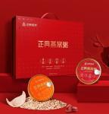 | 6938076815294 | 252克*6碗 | 盒 | 6 | 12个月 |  | 13%
正典冰糖燕窝礼盒（新燕） | 正典燕窝 | 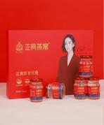 | 6938076814822 | 70克*6瓶 | 盒 | 6 | 24个月 |  | 13%
正典冰糖燕窝莲花简装270g | 正典燕窝 |  | 6938076814440 | 45g*6 | 盒 | 12 | 24个月 |  | 13%
正典燕窝正官燕礼盒50克 | 正典燕窝 |  | 6938076808647 | 50g | 盒 | 4 | 36个月 |  | 13%
黄天鹅可生食鸡蛋10枚1.06斤 | 黄天鹅 |  | 6971892270717 | 礼盒10枚 （内容物：珍珠棉） | 盒 | / | 生食期15天 保质期30天 |  | 9%
黄天鹅可生食鸡蛋20枚2.12斤 | 黄天鹅 | 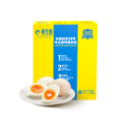 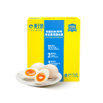 | 6971892270021 | 礼盒20枚 （内容物：珍珠棉） | 盒 | / | 生食期15天 保质期30天 |  | 9%
黄天鹅&松鲜鲜联名款 好味蛋生 | 黄天鹅&松鲜鲜联名款 | 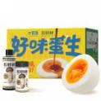 | 6971892271196 | 黄天鹅可生食鸡蛋24枚1.272kg/松鲜鲜松茸调味料100g/松鲜鲜松茸一品鲜310g | 盒 | 1 | 鸡蛋生食期15天 保质期30天/调料12个月 |  | 9%
黄天鹅可生食鸡蛋30枚3.18斤 | 黄天鹅 | 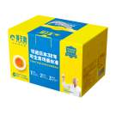 | 6971892270144 | 礼盒30枚 （内容物：珍珠棉） | 盒 | / | 生食期15天 保质期30天 |  | 9%
德亚风味酸牛奶原味206ml*10礼盒 | 德亚 | 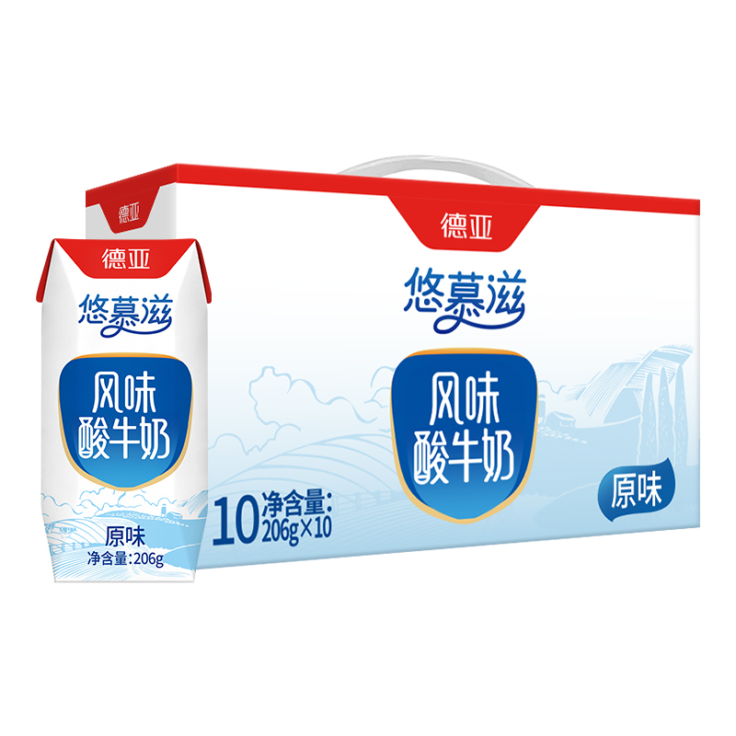 | 6949284001621 | 206ml*10/盒 | 盒 | 6 | 6个月 |  | 13%
德亚欧洲优选（黄金奶源带）全脂纯牛奶200ml*10礼盒 | 德亚 | 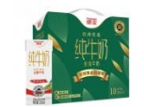 | 9420079500101 | 200ml*10/盒 | 盒 | 6 | 12个月 |  | 9%
德亚4.0g 新西兰进口高蛋白全脂纯牛奶250ml*10礼盒(梦想星空版） | 德亚 | 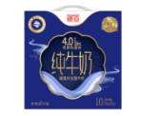 | 9420079500156 | 250ml*10/盒 | 盒 | 6 | 12个月 |  | 9%
备注：一件代发为最小销售单位而不是箱规为最小单位且含税含运；鸡蛋顺丰发货。注：1、报价单位所报价格应包含增值税专用发票。2、报价单位可采取现场报价或邮箱报价（tjysztb@163.com） 两种方法，报价单需由报价单位加盖本公司公章，邮箱报价需以PDF格式按照询价单位规定时间内上传。报价邮件名称及报价PDF文件名格式均为“招采项目名称+报价单位名称”。3、我单位已到项目现场进行踏勘，对于项目整体要求(包括但不限于施工内容、施工进度、施工材料品牌数量要求等) 已全部知悉。

